CAZUELA DE AVE
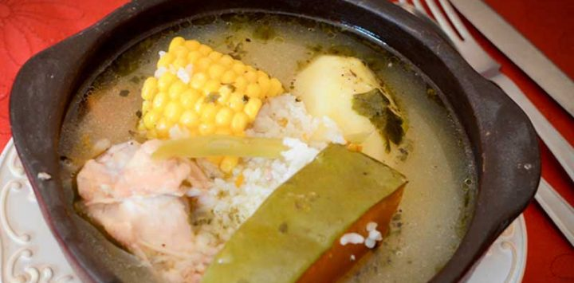
Nombre: | CAZUELA DE AVE

Porciones: | 4
 |  | VALOR POR RECETA | VALOR POR PORCION
Ingredientes: | 3 cdtas (15 ml) de aceite | 22
 | 6 trutros de pollo | 722.5
 | 1 cebolla cortada en juliana | 333
 | 1 diente de ajo picados finamente | 397
 | 2 lts de caldo de verduras (ver nota) | 300
 | Comino a gusto | 1
 | Orégano a gusto | 1
 | 4 papas medianas (600 g) peladas | 658.8
 | 1/2 kg de zapallo cortado en 6 trozos | 2199
 | 1 taza de porotos verdes | 400
 | 2 choclos cortados en mitades | 1650
 | 3 cdas de cilantro picado finamente | 60
 | Sal y pimienta a gusto | 3
 |  | $6,746 | $1,687

Dificultad: | Alta

Tiempo de preparación: 1 hora

Preparación: | 1. En una olla a fuego alto, disponer el aceite y una vez que adquiera T°, saltear las presas de pollo por 5 a 8 minutos. Agregar
 | la cebolla, los ajos y dejar unos minutos para que se impregnen de sabor.
 | 2. Añadir el caldo de verduras y condimentar con el comino, el orégano, la sal y la pimienta. Dejar hervir por 15 minutos aprox.
 | 3. Incorporar las papas, tapar y hervir por otros 15 minutos. Sumar el zapallo, los porotos verdes y los choclos y mantener por 5 minuto más.
 | 4. Servir en los pocillos, procurando que cada plato tenga 1 presa de pollo. 1 trozo de choclo y uno de zapallo. Terminar decorando con cilantro y servir.
 | Nota: el caldo de carne se hace disolviendo 4 calugas de verduras reducidas en sodio caldo en 2 lts de agua hirviendo.

CARBONADA
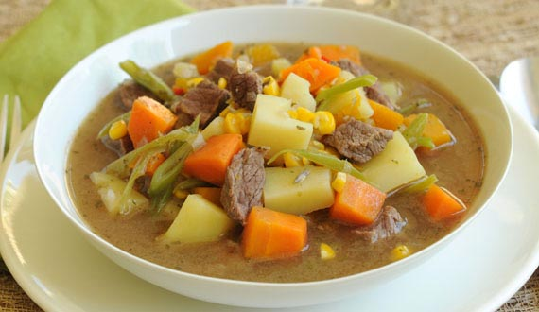

Nombre: | CARBONADA

Porciones: | 4
 |  | VALOR POR RECETA | VALOR POR PORCION
Ingredientes: | 2 cdas de aceite de oliva | $130
 | 200 g de posta negra picada en cubitos | $1,258
 | 1/4 taza (20 g) cebolla picada finamente | $83
 | 1/2 cdta de ají de color | $13
 | 1/4 cdta de orégano | $12
 | 2 papas peladas y cortadas en cubos | $329
 | 2 tazas (280 g) de zapallo cortado en cubos | $879
 | 1 zanahoria pelada y picada en cubitos | $138
 | 2 tazas (200 g) de porotos verdes cortados en tiritas | $799
 | 1 taza (130 g) de arvejitas | $390
 | 1 taza (160 g) de choclo desgranado | $464
 | 2 calugas de caldo de carne reducidas en sodio | $198
 | 4 tazas de agua hirviendo | -
 | 1/4 taza (40 g) de arroz | $36
 | 3 cdas de cilantro picado finamente | $60
 | Sal y pimienta a gusto | $3
 |  | $4,792 | $1,198
Dificultad: | Media

Tiempo de preparación: 30 minutos

Preparación: | 1. Disponer una olla a fuego medio, calentar el aceite y agregar la carne, la cebolla, el ají color y el orégano, cocinar por 2 minutos.
 | 2. Añadir las papas, el zapallo, la zanahoria, los porotos verdes, las arvejitas, el choclo y el arroz. Mezclar bien.
 | 3. En forma paralela, disolver las calugas de carne reducidas en sodio, en el agua hirviendo e incorporar a la olla. Tapar y mantener a T° baja
 | por 20 a 25 minutos o hasta que las verduras estén cocidas.
 | 4. Verter la preparación en platos hondos, salpimentar a gusto, espolvorear con el cilantro y servir caliente.

POLLO ARVEJADO
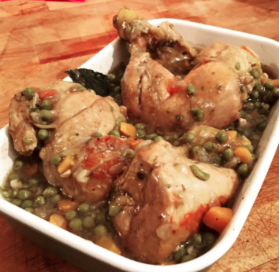
Nombre: | POLLO ARVEJADO CON ARROZ

Porciones: | 4

Tiempo de preparación: | 60 minutos

Dificultad: | Baja
 |  | VALOR POR RECETA | VALOR POR PORCION
Ingredientes: | 4 trutros largos de pollo | $1,156
 | 3 cdas de aceite | $44
 | 1 cebolla en corte pluma | $333
 | 1 zanahoria grande cortada en rodajas | $89
 | 2 tazas de arvejas | $725
 | 1/2 taza de vino blanco | $166
 | 1 diente de ajo picado finamente | $397
 | Arroz | $36
 | 1 hoja de laurel | $1
 | Orégano a gusto | $1
 | Sal y pimienta | $1
 |  | $2,948.97 | $737

Preparación: | 1. Lavar bien las presas de pollo y secar.
 | 2. Calentar el aceite y freír la cebolla, junto con la zanahoria y ajo. Aliñar con sal, pimienta y laurel.
 | 3. Incorporar las presas de pollo y revolver hasta que estén doradas.
 | 4. Agregar el vino y una cantidad de agua que cubra las presas.
 | 5. Cocinar en olla tapada, por 30 minutos aproximadamente. Por último agregar las arvejas cocidas y dejar unos 5 minutos más.
 | 6. Servir acompañado de arroz blanco.

CHARQUICAN CON HUEVO
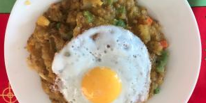
Nombre: | CHARQUICÁN CON HUEVO

Porciones: | 4

Tiempo preparación: | 45 minutos

Dificultad: | Media
 |  | VALOR POR RECETA | VALOR POR PORCION
Ingredientes: | 3 cdtas de aceite | $44
 | 1 cebolla chica | $333
 | 1/2 (100 g) pimentón rojo | $445
 | 1 diente de ajo | $397
 | 1/2 cdta de ají color | $13
 | 0,4 kg de asiento | $2,916
 | 5 papas pequeñas | $659
 | 1/2 taza (70g) de zapallo cocido | $220
 | 1/2 taza (65 g) de arvejas cocidas | $188
 | 1/2 taza (50 g) de porotos verdes cocidos | $200
 | 1/2 taza (80 g) de choclo cocido | $232
 | 4 huevos | $576
 | Sal a gusto | $1
 |  | $6,223 | $1,556

Preparación: | 1. En una olla a fuego alto, sofreír la cebolla con 1 cdta aceite, el ajo y el pimiento rojo. Añadir el ají de color y salpimentar. Dejar cocinar a fuego suave hasta que la cebolla esté transparente.

 | 2. Adicionar la carne y mantener.

 | 3. En una olla a fuego alto con abundante agua, cocer las papas por 15 a 20 minutos, retirar del calor, dejar enfriar, cortar en cubitos y conservar.

 | 4. En la olla con el sofrito, sumar las papas, el zapallo camote, las arvejas, los porotos verdes y el choclo, y dejar cocinar por 5 minutos para unificar.

 | 5. En una paila freír un huevo con aceite y disponer sobre el charquicán justo antes de servir.

POROTOS CON MOTE
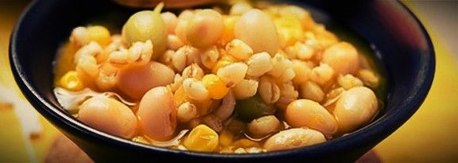

Nombre: | POROTOS CON MOTE

Porciones: | 4

Tiempo preparación: | 1 1/2 hora + 1 noche de remojo

Dificultad: | Media
 |  | VALOR POR RECETA | VALOR POR PORCION
Ingredientes: | 2 tazas (400 g) de porotos tórtola o español | $916
 | 2 cdtas (10 ml) de aceite | $15
 | 1 diente de ajo | $397
 | 1 cebolla | $333
 | 1 cdta de ají color | $13
 | 1 cdta de merkén | $13
 | 1/2 taza (70 g) de zapallo | $220
 | 1 taza de mote cocido | $335
 | 1/2 caluga de verduras (disuelto en 1/2 taza de agua hirviendo) | $50
 | Sal y pimienta a gusto | $3
 |  | $2,295 | $574

Preparación: | 1. Remojar los porotos en un bowl con abundante agua de un día para otro.

 | 2. En una sartén a fuego alto, hacer un sofrito con el aceite, el ajo, la cebolla, sal, el ají de color y el merkén. Salpimentar.

 | 3. Incorporar los porotos, el zapallo, bajar el fuego y cocinar po 40 minutos.

 | 4. Agregar el mote cocido, el caldo, salpimentar y mantener por 20 minutos más. Retirar y servir.

